HP掲載用情報
◆STARTホームページ 設立ベンチャー情報掲載フォーム
以下のB列回答欄にご記入いただき、本ファイルのご返送をお願いいたします。

項目 | 回答 | 備考
機関名 |  | STARTホームページトップの「News」および「設立ベンチャー」に掲載されます。
研究代表者名 |  | STARTホームページトップの「News」で設立をお知らせする際に掲載されます。
課題名 |  | STARTホームページトップの「News」で設立をお知らせする際に掲載されます。
社名（日本語）（株式会社等まで含める） |  | STARTホームページトップの「News」および「設立ベンチャー」に掲載されます。
会社ロゴ（CIマーク） | この部分に添付をお願いします | 会社のロゴ（CIマーク）が決まっていましたら、添付をお願いします。STARTホームページでロゴ（CIマーク）を掲載する際、縦100 × 横300 ピクセルで表示しますので、サイズ縦100 × 横300 ピクセルとしてください。 このサイズより大きい場合は、JSTでサイズを小さくして掲載させていただきます。このサイズより小さい場合は、表示がぼやけてしまいますので、ロゴ（CIマーク）の修正依頼をさせていただきます。
会社HPのリンク先URL |  | 「News」および「設立ベンチャー」において、会社名からリンクされます。
会社設立年（西暦） | 20○○年 | STARTホームページの「設立ベンチャー」に掲載されます。
会社概要（簡潔な紹介文、キャッチフレーズ） |  | どのような会社なのかが簡潔（30～40文字目安、イメージで2行まで）に分かるよう記載ください。「設立ベンチャー」ページのキャッチコピー欄に掲載されます。事業内容の伝わるキャッチフレーズやスローガンのようなイメージです。
分野（プルダウンから選んでください） |  | 会社のビジネスとしての分野を以下から選んでください。「設立ベンチャー」に各分野のマークが掲載されます。 ①ライフサイエンス ②環境・エネルギー ③情報通信 ④ナノテクノロジー・材料 ⑤農林水産 ⑥その他 | ①ライフサイエンス
 |  |  | ②環境・エネルギー
STARTホームページ NEWS：https://www.jst.go.jp/start/index.html |  | 設立ベンチャー（大学推進型）：https://www.jst.go.jp/start/univ-promo/startup.html | ③情報通信
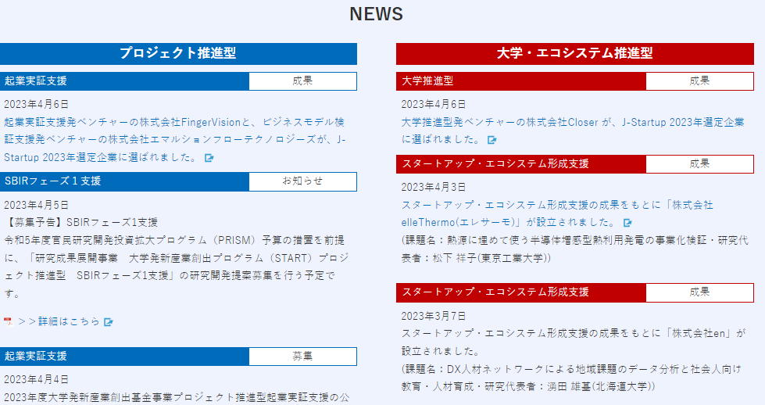
起業情報（会社名、課題名、研究代表者名、所属機関名等）
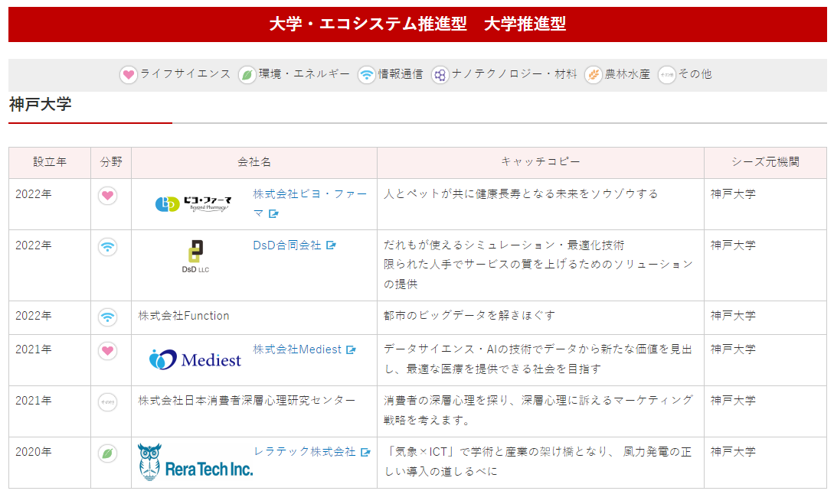
会社名からHPへリンク
 |  |  | ④ナノテクノロジー・材料
 |  |  | ⑤農林水産
 |  |  | ⑥その他

